Hoja1
 |  | FEDERACION DE DEPORTES AEREOS DE CASTILLA LA MANCHA
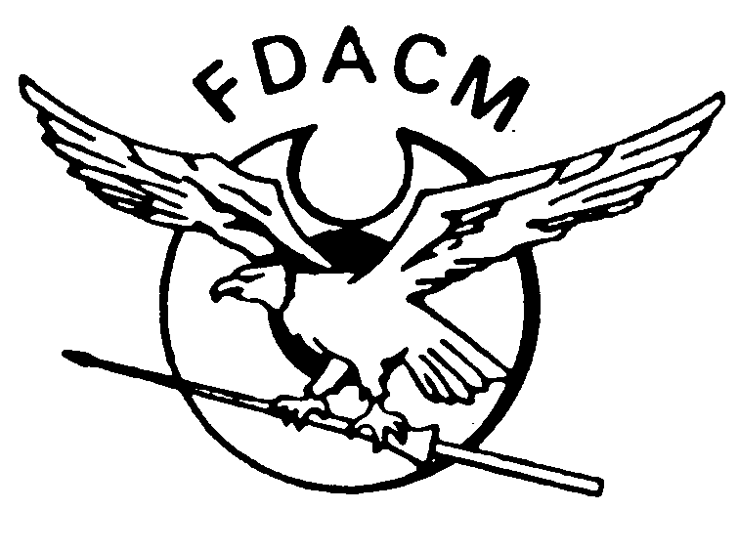
 |  |  | CLUB/ESCUELA | AERODÚO
 |  |  | ESPECIALIDAD | PARAPENTE, PARAMOTOR, ALADELTA
 |  |  | DOMICILIO | CALLE BAJADA DE LA SOLEDAD 4
 |  |  | LOCALIDAD | ALARILLA |  |  |  | CODIGO POSTAL | 19227
 |  |  | PROVINCIA | GUADALAJARA
 |  |  | TELEFONO | 643 67 87 20 |  | E-MAIL | GESTION@AERODUO.ES

 | Categoria | Especialidad | Apellidos | Nombre | DNI | FechaNacimiento | Domicilio | Poblacion | Provincia | CodigoPostal | Telefono | Importe
1
2
3
4
5
6
7
8
9
10
 |  |  |  |  |  |  |  |  |  | TRAMITACIÓN |  | 10
 | Categoria | Especialidad |  |  | Precio |  | Fecha solicitud: |  |  | TOTAL |  | 10.00
FDACM | AEI | Aeromodelismo Infantil |  |  | 12.19 €
 | AE | Aeromodelismo |  |  | 37.19 €
 | GEN | Ala delta, Aerostación, Paracaidismo, |  |  | 157.80 € |  | IBAN ES20 2085 7609 7103 3018 5943
 |  | Paramotor, Parapente, Vuelo con motor, |  |  |  |  | SERGIO LAGUNA NÚÑEZ
 |  | Vuelo sin motor y Ultraligeros
 | SEM | Licencias semestrales |  |  | 118.64 €
 | TRIM | Licencia trimestral |  |  | 99.31 €
 | TRIMA | Licencia de alumno trimestral |  |  | 70.07 €
 | TAN | Licencias de Biplaza |  |  | 165.03 €
 | TAN/INS | Licencias de Biplaza con Asist.Sanitaria al pasajero |  |  | 427.51 €
 | RFAE | Cuota RFAE (opcional) a sumar al precio FDACM |  |  | 30.00 €
 | FAI | Cuota FAI (opcional) a sumar al precio FDACM |  |  | 35.00 €
 | FAE/FAI | Cuota RFAE+FAI (opcional ) a sumar al precio FDACM |  |  | 65.00 €

 |  |  | GRACIAS POR OBSERVAR LAS INSTRUCCIONES DE CUMPLIMENTACION Y SOLICITUD, ESO BENEFICIARA LA RAPIDA TRAMITACION DE VUESTRAS LICENCIAS

 |  | De acuerdo con el art. 5 de la Ley Orgánica 15/1999 (LOPD), se le informa que sus datos de carácter personal serán incorporados a un fichero propiedad de la Federación de Deportes Aereos de Castilla la Mancha , pudiendo ser gestionados y cedidos a terceros con el único propósito de permitir la prestación solicitada por usted para la expedición de su licencia federativa y suscripción individual a las pólizas de seguros que ampara la misma.
 |  | Si lo desea puede ejercer sus derechos de acceso, rectificación, cancelación y oposición, en los términos establecidos en la legislación vigente, que podrá hacer efectivos dirigiéndose a la Federación de Deportes Aéreos de Castilla la Mancha a través de comunicado por correo electrónico dirigido a fdacm@deportesaereos.net y acompañado de copia de su documento de identificación en vigor.

